问题
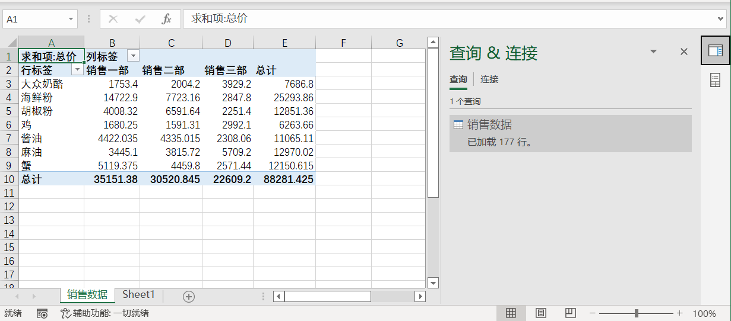
 |  | 课后小练习

任务：
 | 使用PowerQuery引用“销售数据.csv”文件内的数据并创建数据透视表。
 | 完成效果如下图所示。

